Ejemplo 1 de Gráficos
 | Ejemplo de Gráficos:
 | Con la información que se muestra a continuación, realizar el siguiente gráfico:

 |  | Trimestre
Sucursales |  | 1er Trimestr | 2do Trimestr | 3er Trimestr | 4to Trimestr
 | Sucursal 1 | Bs. F 14,000.00 | Bs. F 11,000.00 | Bs. F 8,490.00 | Bs. F 14,250.00
 | Sucursal 2 | Bs. F 13,018.00 | Bs. F 14,735.00 | Bs. F 16,321.00 | Bs. F 21,320.00
 | Sucursal 3 | Bs. F 21,020.00 | Bs. F 23,902.00 | Bs. F 31,757.00 | Bs. F 28,735.00
 | Sucursal 4 | Bs. F 36,450.00 | Bs. F 24,812.00 | Bs. F 30,208.00 | Bs. F 26,338.00
 | Meta por Sucursal | Bs. F 35,000.00 | Bs. F 22,350.00 | Bs. F 27,850.00 | Bs. F 29,230.00
 | % de Logro | 60.35% | 83.28% | 77.90% | 77.53%

 | C.) Selecciona el rango de datos B6:F10 y crear un gráfico de Columnas con las siguientes características:
 | C.1) Aplicar las herramientas vistas anteriores de: Título del Gráfico, Rotulos del Eje y Leyenda.
 | C.2) Agregar una nueva serie de Datos al gráfico: Meta por Sucursal (Utilizando Pestaña Diseño > Seleccionar Datos).
 | C.3) Cambiar de Columna a línea la nueva serie de Datos: Meta por Sucursal (Utilizando Pestaña Diseño > Cambiar Tipo de Gráfico).
 | C.4) Cambiar el color de la línea y los marcadores de serie de Datos: Meta por Sucursal (Utilizando Pestaña Formato > Aplicar Formato a la Selección).
 | C.5) Desactivar las líneas del área del gráfico (Utilizando Pestaña Formato > Líneas de división principales).

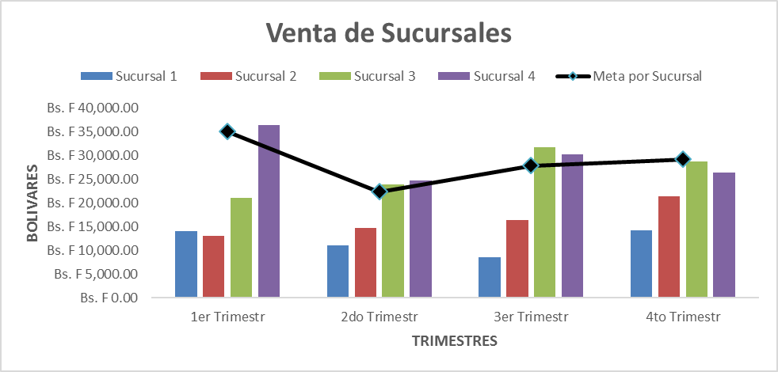
Ventas De Sucursales

Ejemplo 2 de Gráficos
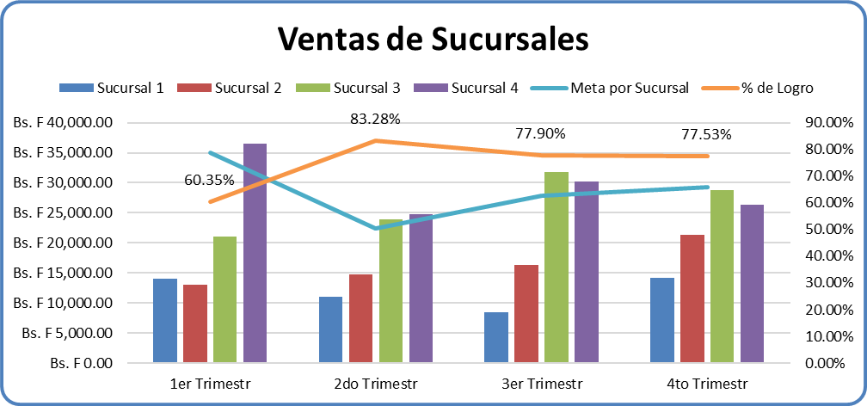
 | Ejemplo de Gráficos:
 | Con la información que se muestra a continuación, realizar los siguientes gráficos:

 |  | Trimestre
Sucursales |  | 1er Trimestr | 2do Trimestr | 3er Trimestr | 4to Trimestr
 | Sucursal 1 | Bs. F 14,000.00 | Bs. F 11,000.00 | Bs. F 8,490.00 | Bs. F 14,250.00
 | Sucursal 2 | Bs. F 13,018.00 | Bs. F 14,735.00 | Bs. F 16,321.00 | Bs. F 21,320.00
 | Sucursal 3 | Bs. F 21,020.00 | Bs. F 23,902.00 | Bs. F 31,757.00 | Bs. F 28,735.00
 | Sucursal 4 | Bs. F 36,450.00 | Bs. F 24,812.00 | Bs. F 30,208.00 | Bs. F 26,338.00
 | Meta por Sucursal | Bs. F 35,000.00 | Bs. F 22,350.00 | Bs. F 27,850.00 | Bs. F 29,230.00
 | % de Logro | 60.35% | 83.28% | 77.90% | 77.53%

 | D.) Selecciona el rango de datos B6:F12 y crear un gráfico de Columnas con las siguientes características:
 | D.1) Aplicar las herramientas vistas anteriores de: Título del Gráfico y Leyenda.
 | D.2) Cambiar de Columna a línea la serie de Datos: Meta por Sucursal (Utilizando Pestaña Diseño > Cambiar Tipo de Gráfico).
 | D.3) Cambiar de Columna a línea la serie de Datos: % de Logro (Utilizando Pestaña Diseño > Cambiar Tipo de Gráfico).
 | D.4) Activar el eje vertical secundario de la serie % de Logro (Utilizando Pestaña Diseño > Cambiar tipo de gráfico).

Práctica 1
Práctica de Gráficos:
Con la información que se muestra a continuación, realizar 2 gráficos que sean iguales a las imágenes mostradas:

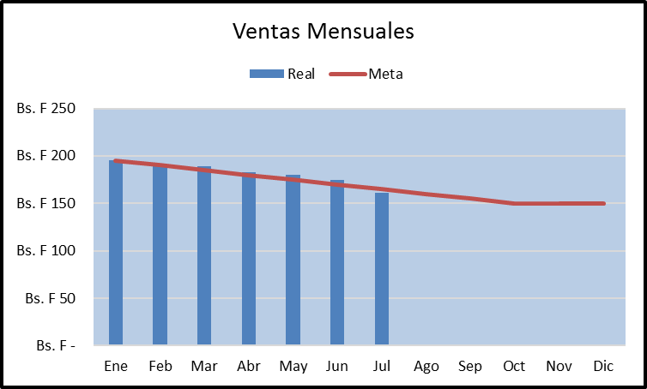
Práctica 1:
Crear un gráfico de Columnas combinado con un gráfico de línea.
Ventas Mensuales
Meses | Real | Meta
Ene | Bs. F 195 | Bs. F 195
Feb | Bs. F 190 | Bs. F 190
Mar | Bs. F 189 | Bs. F 185
Abr | Bs. F 183 | Bs. F 180
May | Bs. F 180 | Bs. F 175
Jun | Bs. F 175 | Bs. F 170
Jul | Bs. F 161 | Bs. F 165
Ago |  | Bs. F 160
Sep |  | Bs. F 155
Oct |  | Bs. F 150
Nov |  | Bs. F 150
Dic |  | Bs. F 150

Práctica 2
Práctica de Gráficos:
Con la información que se muestra a continuación, realizar 2 gráficos que sean iguales a las imágenes mostradas:

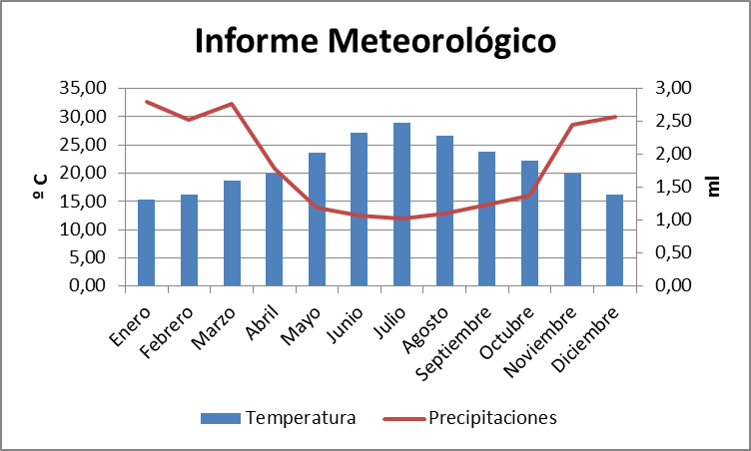
Práctica 2:
Crear un gráfico de Columnas combinado con un gráfico de línea.
Informe Meteorológico
Meses | Temperatura | Precipitaciones
Enero | 15.28 | 2.80
Febrero | 16.11 | 2.53
Marzo | 18.61 | 2.77
Abril | 20.00 | 1.79
Mayo | 23.61 | 1.19
Junio | 27.22 | 1.07
Julio | 28.89 | 1.02
Agosto | 26.67 | 1.10
Septiembre | 23.89 | 1.24
Octubre | 22.22 | 1.37
Noviembre | 20.00 | 2.45
Diciembre | 16.11 | 2.57

